Sheet1
对象(句柄)回调

 | 1、对象类型 OBJECT_TYPE

 | 2、对象回调(进程对象为例)

 | 3、禁止三环附加调试

 | 4、注册回调 ObRegisterCallbacks (实现句柄拦截)
 |  | RtlInitUnicodeString(&obRegInfo.Altitude,L"12345"); | // 优先级，越小越高，(过检测时，要高于游戏检测)

 |  | obCallBackInfo.PreOperation = ProcessPreCallBack; // 注册时，会校验回调函数
typedef struct _OB_OPERATION_REG_LIST_ENTRY {
LIST_ENTRY callBackLIstEntry;
UINT32 operations;
UINT32 flags;
UINT32 self;
POBJECT_TYPE pObjectType; // 进程对象类型PsProcessType
PUCHAR PreOperation;
PUCHAR PostOperation;
UINT32 field;
}OB_OPERATION_REG_LIST_ENTRY,*POB_OPERATION_REG_LIST_ENTRY;
typedef struct _OB_HANDLE {
UINT32 version;
PVOID RegistrationContext;
UINT32 operationRegistrationCount;
PUCHAR Altitude;
OB_OPERATION_REG_LIST_ENTRY ObOperation;
}OB_HANDLE,*POB_HANDLE;
 | 5、对象回调结构的分析
 |  | 分析 ObRegisterCallbacks 第二个参数 RegistrationHandle

 | 6、跳板+对象回调(避免检测)

Sheet4
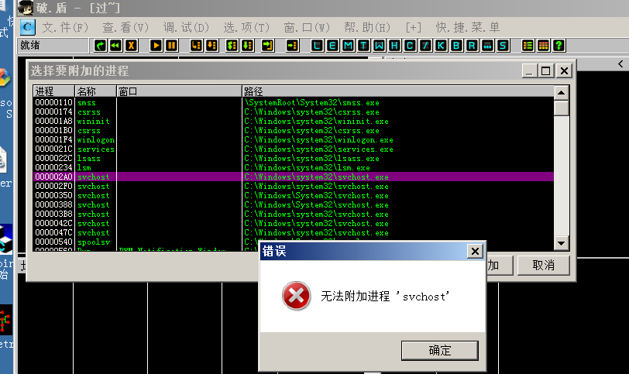
1）将调试对象类型的权限掩码置零 即可实现

0: kd> x nt!*debug*type
83f804b8 nt!DbgkDebugObjectType = <no type information>

0: kd> dd DbgkDebugObjectType l1
83f804b8 863d7580

0: kd> dt _object_type 863d7580
ntdll!_OBJECT_TYPE
+0x000 TypeList : _LIST_ENTRY [ 0x863d7580 - 0x863d7580 ]
+0x008 Name : _UNICODE_STRING "DebugObject"
+0x010 DefaultObject : (null)
+0x028 TypeInfo : _OBJECT_TYPE_INITIALIZER

0: kd> dt _OBJECT_TYPE_INITIALIZER 863d7580+28
ntdll!_OBJECT_TYPE_INITIALIZER
+0x000 Length : 0x50
+0x01c ValidAccessMask : 0x1f000f | // 该标志值为零

0: kd> ed 863d7580+28+1c 0

